2019
Model: | TFB 113 TSDKX

 |  |  |  |  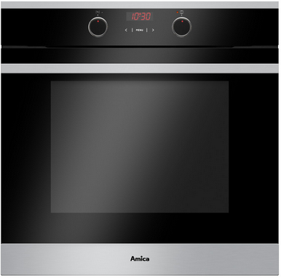
Parní trouba
Fusion

Doporučená MOC (vč. DPH): |  |  | 7,990 Kč

Provozní vlastnosti:

Energetická třída: |  | A
Objem: |  | 77 | l
Příkon: |  | 3.6 | kW
Připojení k elektrické síti: |  | 230 | V

Funkce:

Typ programátoru Tts / Senzorové ovládání |  |  |  | Barva: |  | Nerez
11 | funkcí trouby vč. grilu a horkého vzduchu
Super rychlý ohřev 150°C za 3 min.
Termosonda |  |  |  | Rozměry:
SoftSteam - parní pečení
 |  |  |  |  | Výška: | 59.5 | cm
 |  |  |  |  | Šířka: | 59.5 | cm
 |  |  |  |  | Hloubka: | 57.5 | cm
Konstrukce:

Gril |  | 1500 | W
Horní topné těleso |  | 900 | W
Spodní topné těleso |  | 1100 | W
Zadní kruhové topné těleso |  | 2100 | W | Objednací kód: |  | 56883
Teleskopické výsuvy plechů |  | 1 | x
Lehce čistitelný smalt
Počet skel dveří trouby |  | 3
Vnitřní ochlazovací ventilátor
Soft Close - tlumené dovírání dvířek
BakingPro systém

Ostatní údaje:

Extra velký hluboký pečicí plech |  |  | 1x
Extra velký mělký pečicí plech |  |  | 1x
Rošt |  |  | 1x
Zamačkávací knoflíky
Halogenové osvětlení trouby

